概要
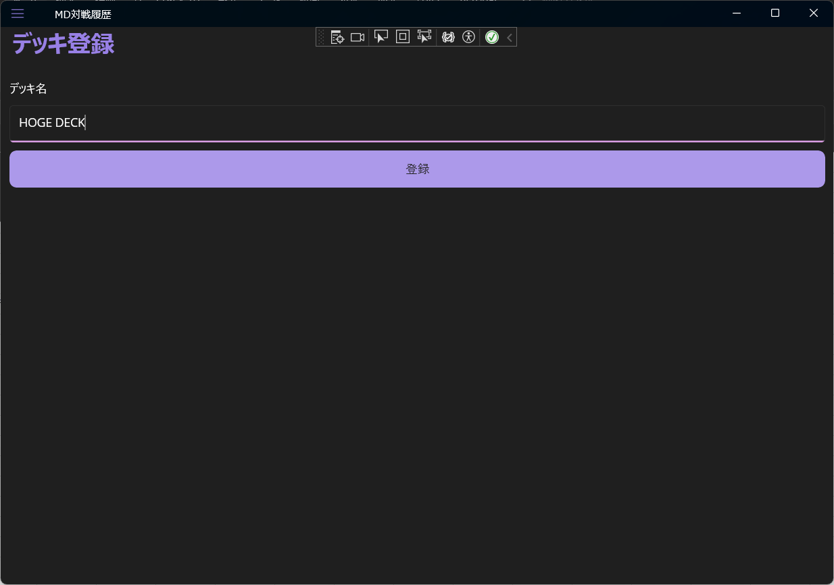
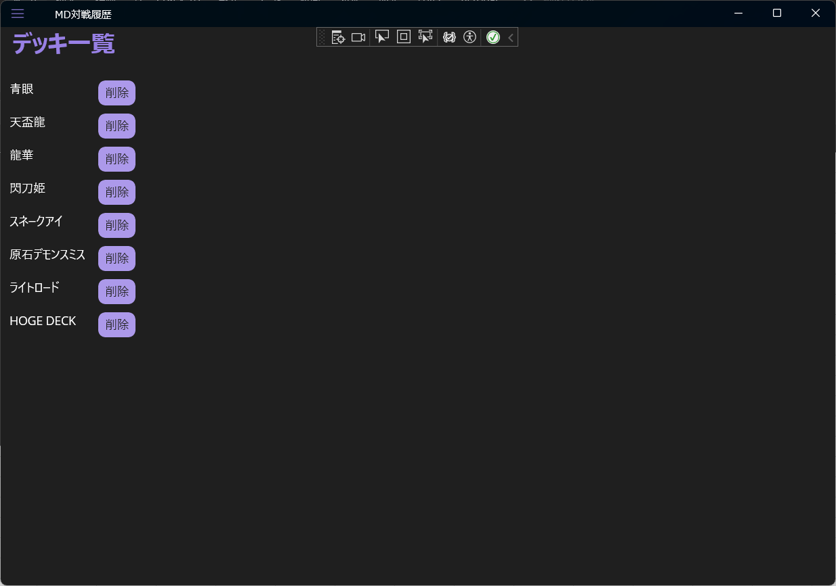
☆概要
遊戯王の戦績を簡易的に簡易するアプリ。
戦績登録画面で登録、対戦履歴画面で確認。
使用デッキ/対戦相手のデッキの登録はデッキ登録画面で行い、デッキ一覧画面で確認。

☆基本機能
プルダウンでデッキ選択
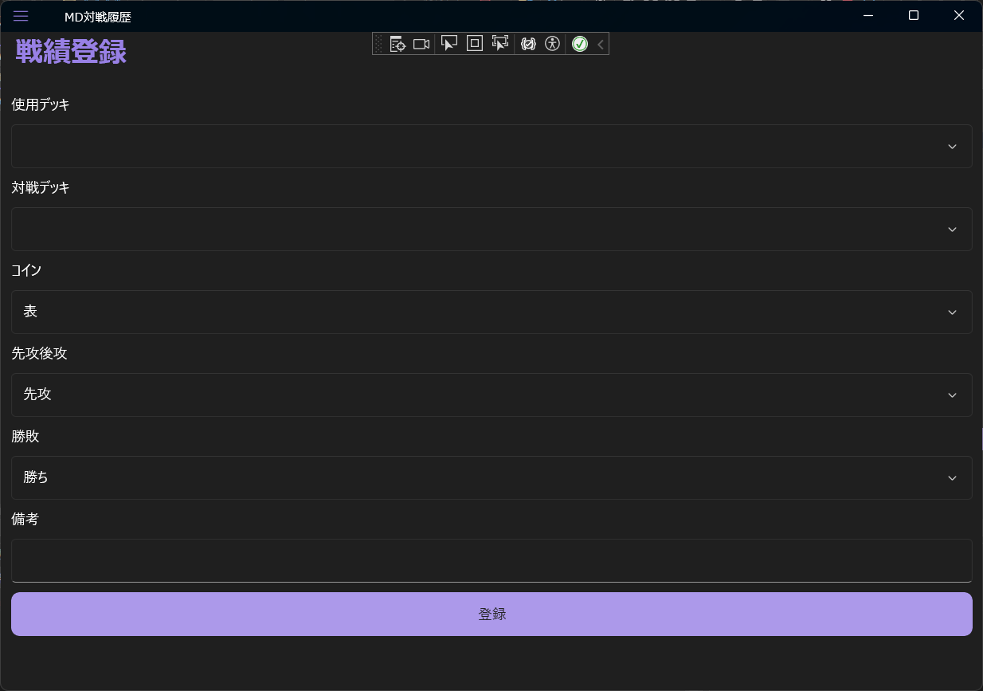
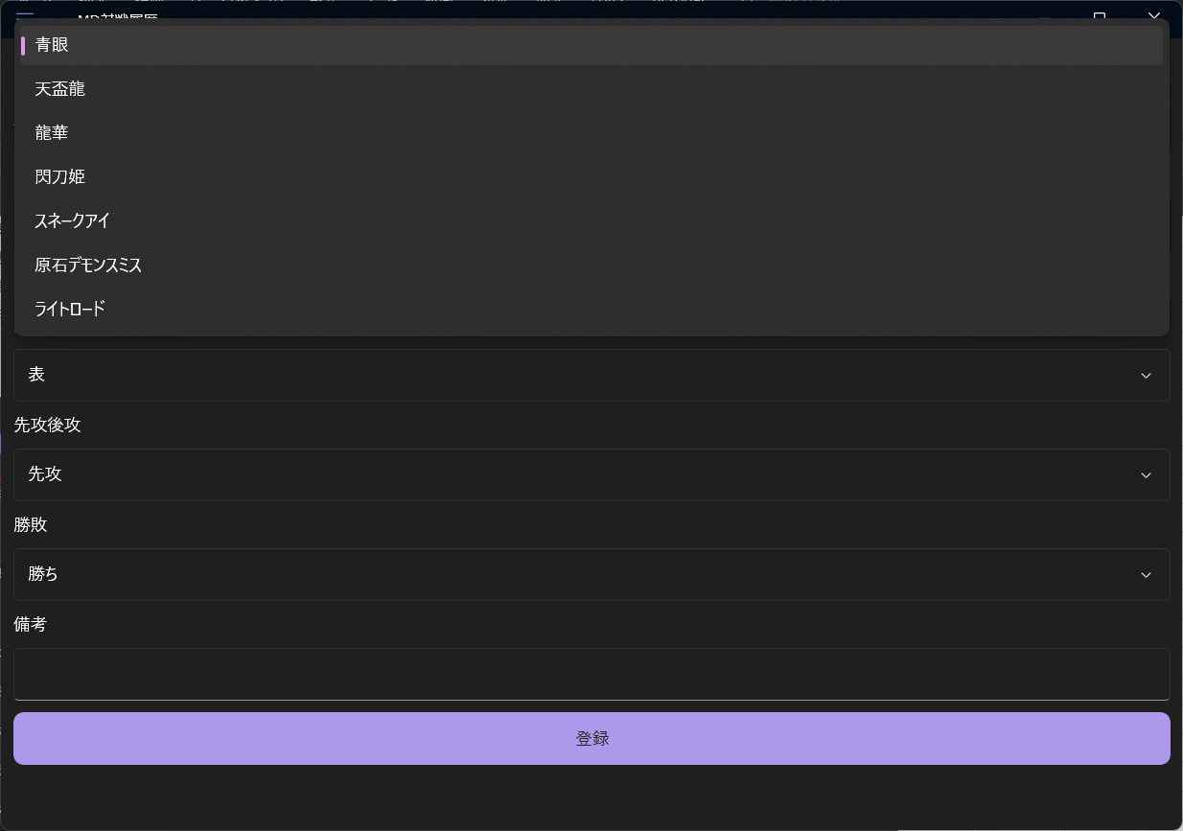

"登録"で対戦履歴画面に反映

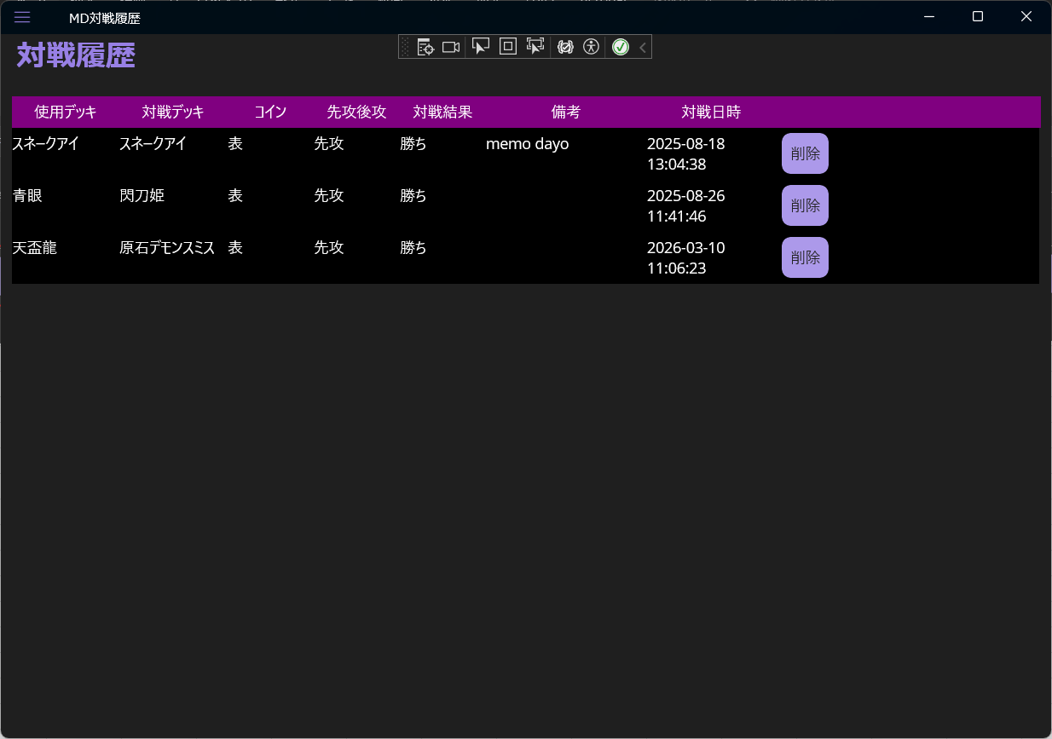

☆デッキ登録

戦績登録画面
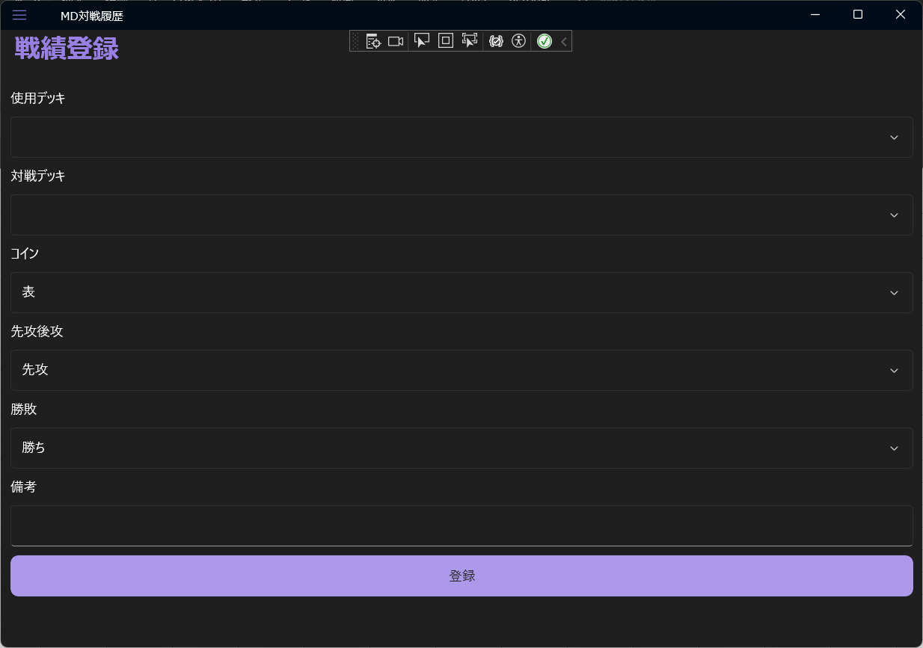

デッキ登録画面
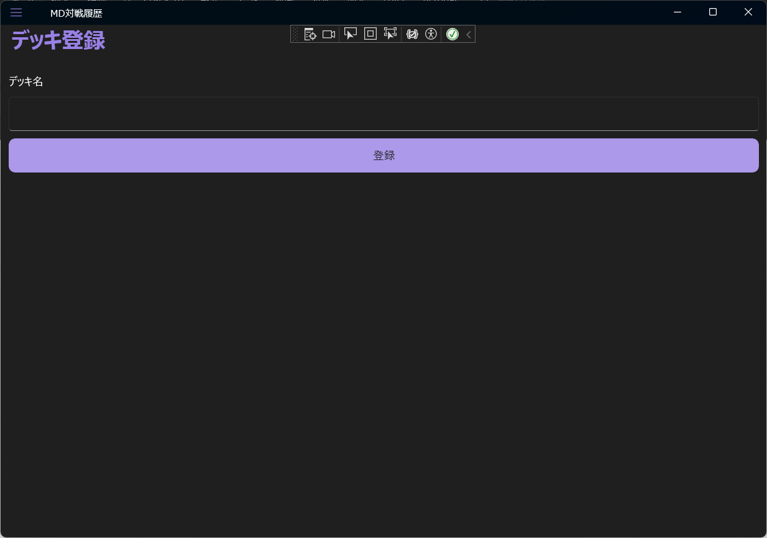

デッキ一覧画面
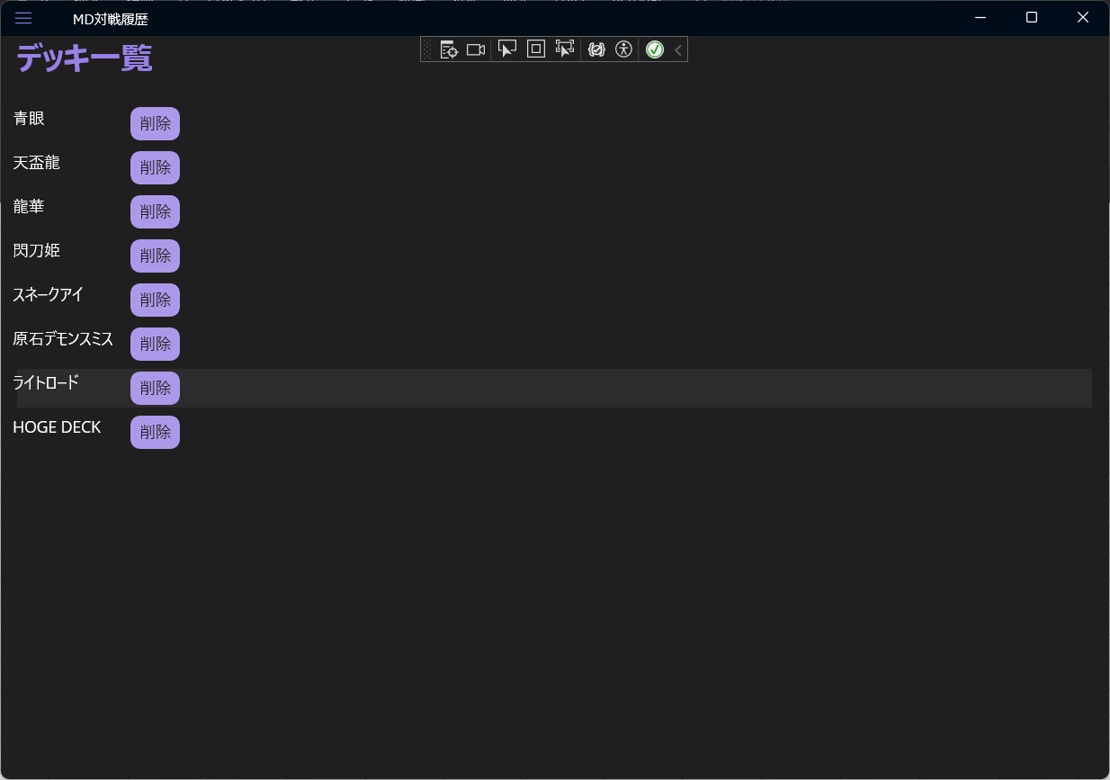

対戦履歴画面


